画像
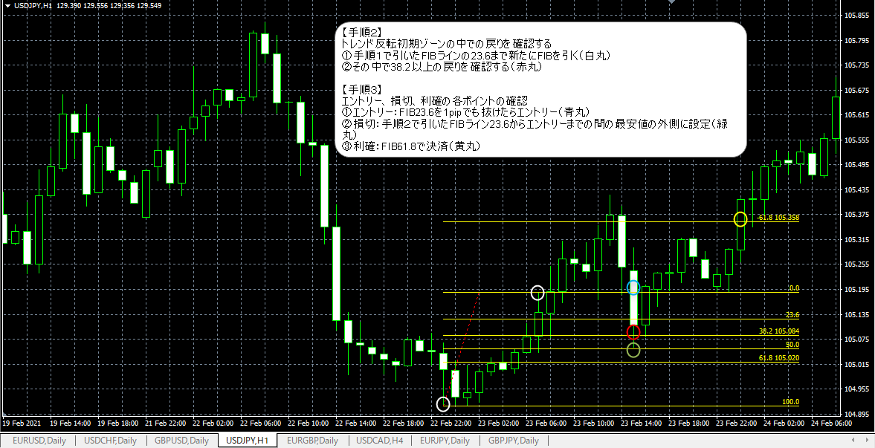
画像１ | トレンド初期のゾーンの確認

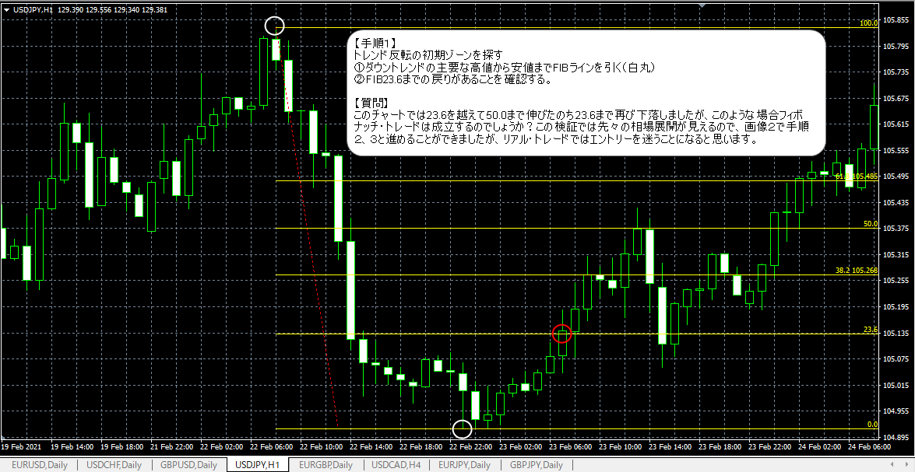

画像２ | 手順２＆３

